专业课
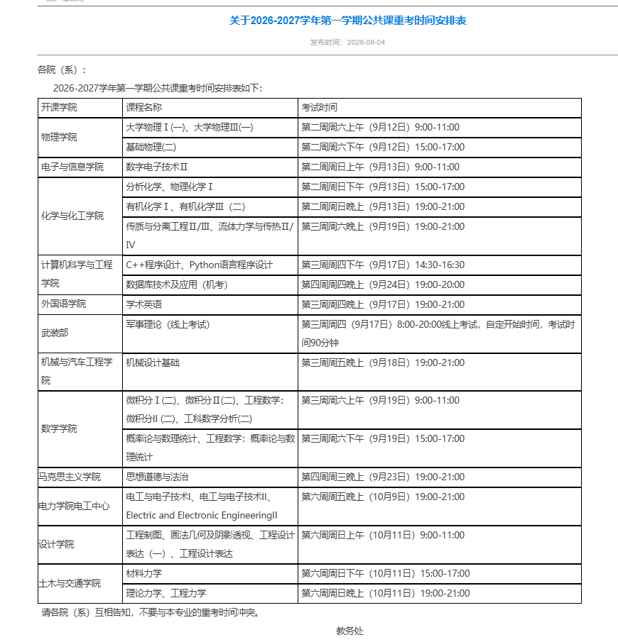
物理与光电学院2026-2027-01开学重考安排（专业课）（2025-2026-02不及格课程）（注所有这些课程没过的23级毕业班（需系统报名）和结业生（6年修课期内的结业生）（需要交申请表）跟考 |  |  |  |  |  |  |  |  | 注意：公共课具体确定时间地点要同学自己查看教务处网页和相关开课学院网页（补考教室不在教务系统安排查看，要看开课学院的具体通知）
年级专业 | 课程名程 | 考试人数 | 考试时间 | 考试地点 | 主考教师 | 监考 | 校区 | 备注
24级全院 | 信号与系统 | 35 | 第2周周四下午（9月10日）14：30-16：30 | 340301 | 陈钰琦 |  | 五山
23级全院 | 光纤通信 | 25 | 第2周周四晚上（9月10日）19：00-21：00 | 博学208 | 吴俊芳 |  | 五山
24应物 | 原子物理 | 5 | 第2周周五晚上（9月11日）19：00-21：00 | 博学201 | 赵彦明 |  | 五山
24英才 | 原子物理 | 3 | 第2周周五晚上（9月11日）19：00-21：00 |  | 冯兆庆 |  | 五山
24光电 | 通信电路 | 7 | 第2周周五晚上（9月11日）19：00-21：00 |  | 徐晓 |  | 五山
25级全院 | 基础物理(二) | 18 | 第2周周六下午（9月12日）15：00-17：00 | A10103 | 陈钰琦、陈宝琴 |  | 大学城 | 合百步梯学院
24应物、英才 | 计算物理 | 16 | 第2周周六晚上（9月12日）19：00-21：00 | 330101 | 杨小宝 |  | 五山
24应物、英才 | 数学物理方法 | 4 | 第2周周日晚上（9月13日）19：00-21：00 | 330101 | 朱瑞 |  | 五山
23级全院 | 固体物理 | 30 | 第3周周一晚上（9月14日）19：00-21：00 | 博学207 | 陈熹 |  | 五山
23级全院 | 半导体物理与器件 | 25 | 第3周周四上午（9月17日）10：00-12：00 | 博学303 | 胡晓龙 |  | 五山
24光电 | 电动力学I | 20 | 第3周周五晚上（9月18日）19：00-21：00 | 330102 | 叶鸣 |  | 五山
24应物 | 电动力学I | 12 | 第3周周五晚上（9月18日）19：00-21：00 |  | 李鹏程 |  | 五山
24英才 | 电动力学II | 5 | 第3周周五晚上（9月18日）19：00-21：00 |  | 黄学勤 |  | 五山
23应物、英才 | 群论 | 10 | 第3周周五下午（9月18日）16：20-18：20 | 博学203 | 赵宇军 |  | 五山
23光电 | 光谱学基础 | 5 | 第3周周五下午（9月18日）16：20-18：20 |  | 李润华 |  | 五山
23光电 | 光电技术 | 10 | 第3周周六晚上（9月19日）19：00-21：00 | 330102 | 黄华茂 |  | 五山
23英才/ 应物 | 材料物理 | 5 | 第3周周六晚上（9月19日）19：00-21：00 |  | 张弜 |  | 五山
23级全院 | 物联网基础 | 5 | 第3周周日晚上（9月20日）19：00-21：00 | 330102 | 黄华茂 |  | 五山 | 可能待调
毕业生 | 虚拟现实与增强现实技术导论 | 2 | 若需成绩，教务系统重考报名时间内报名确认，并在10月9日前向老师提交课程论文、课程设计或联系老师考试。 |  | 徐晓,胡晓龙 |  |  | 21、22级计划的模块课
毕业生 | 物理学进展 | 6 |  |  | 巨文博 |  |  | 21、22级计划的模块课
毕业生 | 固体物理课程设计 | 3 |  |  | 陈熹 |  |  | 必修
毕业生 | 非线性光学基础 | 3 |  |  | 程静 |  |  | 选修
毕业生 | 量子信息导论 | 5 |  |  | 张煜然 |  |  | 选修

